Zusammenfassung
ETA Carbon Footprint 2023 Forschungsbetrieb

Scope | Ressource | Verbrauch | Einheit | CO2-Faktor | CO2-Emissionen in kg | Quelle Verbrauch | Anmerkung
Scope 1 | Erdgas | 9,088.81 | m^3 | 2.596856 | 23,602.34 | Abrechnung
Scope 2 | Strom ETA | 68,322.50 | kWh | 0.498 | 34,024.60 | Abrechnung
Scope 3.1 (Betriebsmittel) | Reinigungsmittel | 61.20 | kg | 3.3595 | 205.60 | Expertenschätzung intern | über 6 Monate, bei 25 Versuchstagen ca. 15 kg RM, doppelte Menge als Aufschlag für JAVA und KEA
 | KSS | 792.00 | kg | 1.5416 | 1,220.95 | Expertenschätzung intern | 380l für 26 Wochen an Y, 60 Liter für 26 Wochen an GT
 | Öl | 27.00 | kg | 1.5416 | 41.62 | Expertenschätzung intern | jeweils 12l EMAG Y und GT pro Jahr, plus Aufschlag für restliche ETA-Maschinen, Dichte 0,9kg/l
 | Rohteile | 100.02 | kg | 4.9491 | 495.00 | Rechnung Rohlinge | 150 | Bauteile in 2023
 | Werkzeuge | 0.08 | kg | 5.1511 | 0.39 | Bestellliste | 2 Werkzeuge für 20 BT (Expertenschätzung intern), 150 Teile in 2023 produziert (Expertenschätzung intern), 10g/Werkzeug (Expertenschätzung intern)
 | Arbeitskleidung | 2.00 | kg | 4.2745 | 8.55 | Bestellliste
 | Kaffee | 50.00 | kg | 17.71 | 885.50 | Bestellliste | Bohnen: 1,5 bis 2 Packungen a 1kg im Monat = ca. 18 bis 24kg jährlich = Ø = 21kg // Gemahlener Kaffee: Wir erhalten 1x im Monat einen Karton mit 20x250g Packungen. Hier ist der Verbrauch im Jahr etwas geringer als die Liefermenge. Geschätzter tatsächlicher Verbrauch sind 10 Kartons im Kalenderjahr = 200 Packungen = 50kg.
 | Tee | 2.52 | kg | 2.0295 | 5.11 | Bestellliste | 6-7 Kartons mit Ø 180 Teebeutel. 1 Teebeutel = 1,5g bis 2,5g = Ø 1,8g. // 1 Karton = 360g.
 | Druckerpatronen | 1.00 | Stück | 4.0642 | 4.06 | Bestellliste | schätze 0-1 Patrone wurde im Jahr 2023 ausgetauscht
 | Papier | 69.86 | kg | 1.1412 | 79.72 | Bestellliste | ca. 6-7 Kartons. A 2000 Blatt. Bei 7x2000 = 14.000 Blatt im Jahr 2023. In 2022 noch 8 Kartons = 16.000 Blatt. In 2020 12 Kartons = 24.000 Blatt, Gewichterechner: https://mailingdruck24.de/papiergewicht/ | 69.86
Scope 3.3 | Erdgas Transport+Verlust | 9,088.81 | m^3 | 0.63944 | 5,811.75 | Abrechnung | Umrechnung mit Brennwert von 11,5 gemäß Dokumenten von hier https://www.e-netz-suedhessen.de/service/energielieferanten/gas/marktgebiet (Marktgebiet A)
 | Heat Homeoffice
 | Strom Homeoffice | 1,290.00 | kWh | 0.498 | 642.42 | 1,5 kWh/Tag/Mitarbeiter berechnet mit Schichtplan
Scope 3.4 | Transport Rohlinge | 105.00 | km*t | 0.054 | 5.67 | Rechnung Rohlinge (Andreas)
Scope 3.5 | Späne | 66.60 | kg | 0.04749 | 3.16 |  | 444g Späne pro Bauteil (Messungen), Menge prpodzierter Teile in 2023 aus Produktionsplan
 | Alt-KSS | 792.00 | kg | 2.8471 | 2,254.90 | Äquivalent zu Input
 | Alt-Öl | 27.00 | kg | 2.8471 | 76.87 | Äquivalent zu Input
 | Alt-Werkzeug | 0.08 | kg | 0.062132 | 0.00 | Äquivalent zu Input
 | Transport Späne (direkte Berechnung) |  | km |  | 0.05
 | Transport Emulsionen (direkte Berechnung) |  | km |  | 0.0007265
 | Transport Werkzeug (direkte Berechnung) |  | km |  | 2.50
Scope 3.6 | Dienstreisen |  |  |  | 192,717.25 | siehe Dienstreisen
Scope 3.7 | Mitarbeiter*innen-Pendeln |  |  |  | 1,349.58 | Siehe MA-Pendeln
Scope 3.9 | Downstream Transport (Control Discs) | 33.42 | kg |  | 0.03 | Siehe End-of-Life
Scope 3.12 | End-of-Life (Control Discs) | 33.42 | kg |  | 9.79 | Siehe End-of-Life

Scope 3 |  |  |  |  | 205,820.50
SUMME |  |  |  |  | 263,447.45

Betriebsmittel | 3.1. |  |  |  | 2,946.51 | 0.0112
Energiebezogene Aktivitäten | 3.3. |  |  |  | 6,454.17 | 0.0245
Vorgelagerter Transport | 3.4. |  |  |  | 5.67 | 0.0000
Abfälle | 3.5. |  |  |  | 2,334.94 | 0.0089
Dienstreisen | 3.6. |  |  |  | 192,717.25 | 0.7315
MA-Pendeln | 3.7. |  |  |  | 1,349.58 | 0.0051

Aufteilung der Scope 3 Emissionen
Emissionen der ETA-Forschungsgruppe nach Scopes 2023, Scope 3 Emissionen aufgeteilt
Scope 1 | 23,602.34
Scope 2 | 34,024.60
Betriebsmittel | 2,946.51
Energiebezogene Aktivitäten | 6,454.17
Vorgelagerter Transport | 5.67
Abfälle | 2,334.94
Dienstreisen | 192,717.25
MA-Pendeln | 1,349.58
Emissionen der ETA-Forschungsgruppe nach Scopes (2023)
Scope 1 | 23,602.34
Scope 2 | 34,024.60
Scope 3 | 205,820.50
 |  |  |  |  |  | 79.724232

CO2-Faktoren
CO2-Faktoren ETA |  |  | 0.04749

 | Standardannahme |  |  |  |  | Alternative
Ressource | CO2-Faktor | Einheit | Quelle CO2-Faktor | Name in der Datenbank (Ecoinvent 3.9.1) | Anmerkung | CO2-Faktor | Einheit | Quelle CO2-Faktor | Name in der Datenbank
Strom | 0.498 | kgCO2-e/kWh | Umweltbundesamt | -
Druckluft | 0.24399 | kgCO2-e/m^3 | ecoinvent 3.9.1 | compressed air production, 800 kPa gauge, <30kW, average generation, RER, IPCC 2021, climate change, GWP 100 |  | 0.077476 | kgCO2-e/m^3 | ecoinvent 3.9.1 | compressed air production, 700 kPa gauge, >30kW, average generation, RER, IPCC 2021, climate change, GWP 100
KSS/Öl | 1.5416 | kgCO2-e/kg | ecoinvent 3.9.1 | market for lubricating oil, RER, IPCC 2021, GWP 100
Werkzeug | 5.1511 | kgCO2-e/kg | ecoinvent 3.9.1 | steel production, chromium steel 18/8, hot rolled, RER, IPCC 2021, GWP 100
Metallschrott | 0.29305 | kgCO2e/kg | ecoinvent 3.9.1 | treatment of metal scrap, mixed, for recycling, unsorted, sorting ; Europe w/o CH ; GWP 100
Späne | 0.04749 | kgCO2-e/kg | ecoinvent 3.9.1 | market for aluminium scrap, post-consumer, prepared for melting, GLO, IPCC 2021, GWP 100 |  | 1.036 | kgCO-e/kg | Probas | Aluminium, sekundär
Alt-KSS | 2.8471 | kgCO2-e/kg | ecoinvent 3.9.1 | treatment of waste mineral oil, hazardous waste incineration, Europe without Switzerland, IPCC 2021, GWP 100
Alt-Werkzeug | 0.062132 | kgCO2-e/kg | ecoinvent 3.9.1 | treatment of waste reinforcement steel, recycling, RoW, IPCC 2021, GWP 100
Reinigungsmittel | 3.3595 | kgCO2-e/kg | ecoinvent 3.9.1 | cleaning consumables, without water, in 13.6% solution state, GLO, IPCC 2021, GWP 100
Erdgas (Gewinnung und Transport) | 0.63944 | kgCO2-e/m^3 | ecoinvent 3.9.1 | market for natural gas, low pressure, DE, IPCC 2021, GWP 100
Erdgas (Verbrennung) | 2.596856 | kgCO2-e/m^3 | ecoinvent 3.9.1 | natural gas, burned in gas turbine, DE, IPCC 2021, GWP 100
Stickstoff | 0.19762 | kgCO2-e/kg | ecoinvent 3.9.1 | air separation, cryogenic, RER, IPCC 2021, GWP 100 |  | 0.0749 | kgCO2-e/kg | Probas | Xtra-generischN2
Ammoniak | 4.5742 | kgCO2-e/kg | ecoinvent 3.9.1 | ammonia production, partial oxidation, liquid, RoW, IPCC 2021, GWP 100 |  | 2.03 | kgCO2-e/kg | Probas | Chem-AnorgAmmoniak-DE-2020
Rohmaterial (Chromstahl) | 4.9491 | kgCO2-e/kg | ecoinvent 3.9.1 | market for steel, chromium steel 18/8, GLO, IPCC 2021, GWP 100
Rohmaterial (AlCuMgPb) | 7.5907 | kgCO2-e/kg | ecoinvent 3.9.1 | market for aluminium alloy, AlMg3, GLO, IPCC 2021, GWP 100 |  | 17.3 | kgCO2-e/kg | Probas | MetallAluminium-Import-mix-DE-2020 | 19.493 | aluminium ingot, primary, to aluminium, cast alloy market, GLO
Glas | 1.0824 | kgCO2-e/kg | ecoinvent 3.9.1 | flat glass production, coated, RER, IPCC 2021, GWP 100
Ton | 0.25045 | kgCO2-e/kg | ecoinvent 3.9.1 | clay brick production, RER, IPCC 2021, GWP 100
Kunststoff | 2.3276 | kgCO2-e/kg | ecoinvent 3.9.1 | market for polyethylene, high density, granulate, GLO, IPCC 2021, GWP 100 |  | 0.73693 | kgCO2-e/kg | ecoinvent 3.9.1 | market for polyethylene, high density, granulate, recycled, Europe without Switzerland | 2.908 | packaging film production, low density polyethylene, RER
Wasser | 0.00043346 | kgCO2-e/kg | ecoinvent 3.9.1 | water production, deionised, Europe without Switzerland
Abwasser | 0.31935 | kgCO2-e/m^3 | ecoinvent 3.9.1 | treatment of wastewater, average, wastewater treatment, Europe without Switzerland, IPCC 2021, GWP 100
Papier | 1.1412 | kgCO2e/kg | ecoinvent 3.9.1 | graphic paper production, 100% recycled, RoW
Auto | 0.35744 | kgCO2e/km | ecoinvent 3.9.1 | transport, passenger car, RER
Fahrrad | 0.011791 | kgCO2e/person*km | ecoinvent 3.9.1 | transport, passenger, bicycle, RoW
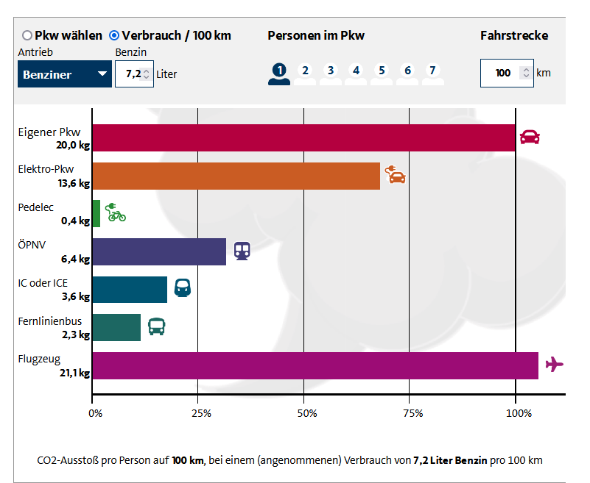
Bus | 0.060212 | kgCO2e/person*km | ecoinvent 3.9.1 | transport, passenger coach, RoW
Straßenbahn | 0.088292 | kgCO2e/person*km | ecoinvent 3.9.1 | transport, tram, RoW
Zu Fuß | 0 | kgCO2e/km | ecoinvent 3.9.1 | -
E-Roller | 0.053696 | kgCO2e/km | ecoinvent 3.9.1 | market for transport, passenger, electric scooter, GLO
Zug ÖPNV | 0.066287 | kgCO2e/person*km | ecoinvent 3.9.1 | transport, passenger train, DE
Zug ICE | 0.052297 | kgCO2e/person*km | ecoinvent 3.9.1 | transport, passenger train, high-speed, DE
Flugzeug (>4000km) | 0.10708 | kgCO2e/person*km | ecoinvent 3.9.1 | transport, passenger aircraft, long haul, GLO
Flugzeug (1500 > x > 4000km) | 0.10906 | kgCO2e/person*km | ecoinvent 3.9.1 | transport, passenger aircraft, medium haul, GLO
Flugzeug (800 > x > 1500 km) | 0.13251 | kgCO2e/person*km | ecoinvent 3.9.1 | transport, passenger aircraft, short haul, GLO
Flugzeug (<800km) | 0.1727 | kgCO2e/person*km | ecoinvent 3.9.1 | transport, passenger aircraft, very short haul, GLO
Kaffee | 17.71 | kgCO2e/kg | ecoinvent 3.9.1 | coffee green bean production, arabica, india
Transport Lastwagen | 0.054 | kgCO2e/t*km | ecoinvent 3.9.1
Tee | 2.0295 | kgCO2e/kg | ecoinvent 3.9.1 | market for tea, dried, GLO, IPCC 2021, GWP 100
Druckertinte | 4.0642 | kgCO2e/kg | ecoinvent 3.9.1 | market for printing ink, offset, without solvent, in 47.5% solution state, RER, IPCC 2021, GWP 100 | solvent needs to be added extra!
Transport Lorry | 0.15328 | kgCO2e/(metric tonne *km) | ecoinvent 3.9.1 | transport, freight, lorry, all sizes, EURO3 to generic market for transport, freight, lorry, unspecified; IPCC 2021 GWP 100
polyester clothing | 4.2745 | kgCO2e/kg | ecoinvent 3.9.1 | market for fibre, polyester, GLO, IPCC 2021, GWP 100
 |  |  |  | textile production, cotton, weaving

